Essay 1
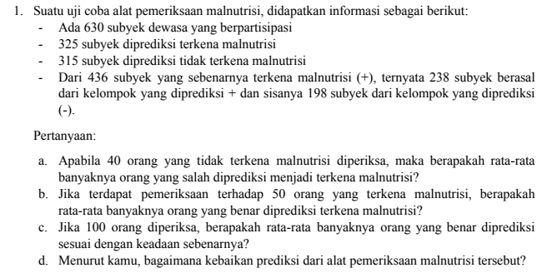

 |  | Pemeriksaan |  | Total
 |  | Malnutrisi | Tidak Malnutrisi
Prediksi Malnutrisi | Positif | 238 | 87 | 325
 | Negatif | 198 | 117 | 315
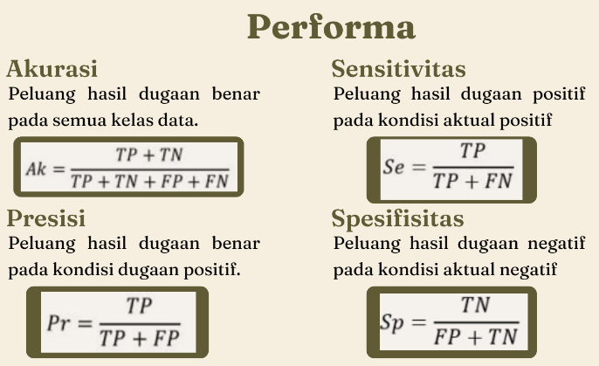
Total |  | 436 | 204 | 640

Bagian a
Menghitung Spesifisitas
0.57352941176
Maka rata-rata banyaknya orang yang salah diprediksi
menjadi malnutrisi dari 40 orang yang tidak terkena malnutrisi
adalah | 17 | orang

Bagian b
Menghitung Sensitifitas
0.54587155963
Maka rata-rata banyaknya orang yang benar diprediksi terkena malnutrisi dari 50 orang yang terkena malnutrisi
adalah | 22 | orang

Bagian c
Menghitung Akurasi
0.5546875
Maka rata-rata banyaknya orang yang benar diprediksi sesuai dengan keadaan sebenarnya dari 100 orang
yang diperiksa
adalah | 44 | orang

Bagian d
Menghitung Presisi
0.73230769231
Jika kita melihat pada nilai Spesifisitas, Sensitifitas, dan Akurasinya. Maka kita melihat bahwa
semua nilainya dibawah 60%. Ini tidak terlalu bagus. Namun jika kita melihat nilai dari Presisi nya.
Maka kita melihat bahwa nilainya ini cukup baik, yakni diatas 70%.
Jadi menurut saya, kebaikan presdiksi dari alat pemeriksaan malnutrisi nya cukup baik.

Essay 2
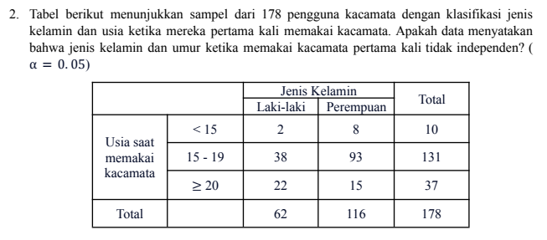

1. Hipotesis
H0 : Jenis kelamin dengan umur saling bebas.
H1 : Jenis kelamin dengan umur tidak saling bebas.

 |  | Usia saat memakai kacamata |  |  | Total | alpha | 0.05
 |  | < 15 | 15 - 19 | >= 20 |  | r | 3
Jenis Kelamin | Laki | 2 | 38 | 22 | 62
 | E | 3.4831460674 | 45.629213483 | 12.887640449 |  | X^2 | 12.813148048
 | Pr | 8 | 93 | 15 | 116
 | E | 6.5168539326 | 85.370786517 | 24.112359551 |  | X^2(r-1) | 5.9914645471
Total |  | 10 | 131 | 37 | 178
 |  |  |  |  |  | Keputusan
 | (Oi-Ei)^2/Ei |  |  |  |  | X^2 > X^2(r-1)
 | Laki | 0.63153316419 | 1.2756059973 | 6.4430022629 |  | Tolak H0
 | Pr | 0.33754358776 | 0.68178941235 | 3.4436736233
Artinya cukup bukti untuk menyatakan Jenis kelamin dengan umur tidak saling bebas.

